結果一覧画面
結果一覧画面

機能名 |  |  |  | ビジネス基礎チェックリスト |  |  | 機能ID | TEST

共通ヘッダ
１．画面レイアウト

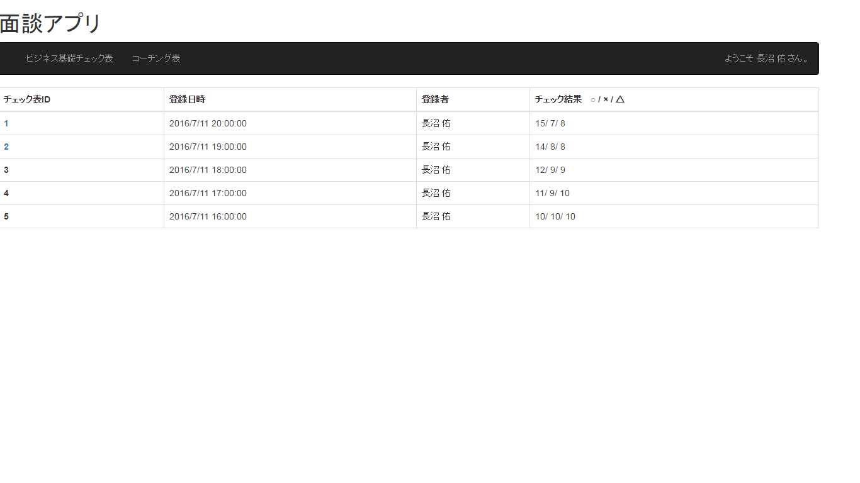

①
②
③
④

⑤

⑥
新規作成

２．画面項目
 | No |  | 項目名 |  | 項目属性 | 型・桁数 | 説明
 | ① |  | チェック結果ID |  | リンク | 文字列 | チェック結果毎に割り当てられる一意のID 押下すると詳細画面へ遷移

 | ② |  | チェック実施日 |  | ラベル | 日付 | チェック実施日
 | ③ |  | チェック対象者 |  | ラベル | 文字列 | チェック対象者名
 | ④ |  | チェック結果 |  | ラベル | 文字列 | ○/△/× 毎に集計した結果を表示
 | ⑤ |  | 一覧表 |  | 一覧表 | - | チェック実施日順に表示（降順）
 | ⑥ |  | 新規作成 |  | ボタン | - | 新規作成画面へ遷移
 | ⑦ |  | 戻る |  | ボタン | - | 新規作成画面へ遷移
 | ⑧ |  | XXX |  | ボタン | - | システムを終了

３．イベントフロー

 | チェックを実施する場合
 |  | １．【新規作成】ボタンを押下
 |  | ２．新規作成画面へ遷移

 | チェック結果詳細を参照する場合
 |  | １．【チェック結果ID】リンクを押下
 |  | ２．詳細画面へ遷移

 | チェック結果を検索する場合
 |  | １．XXXXXXX
 |  | ２．XXXXXXX

 | システムを終了する場合
 |  | １．【XXX】を押下
 |  | ２．システムが終了

